CollectiveAccess
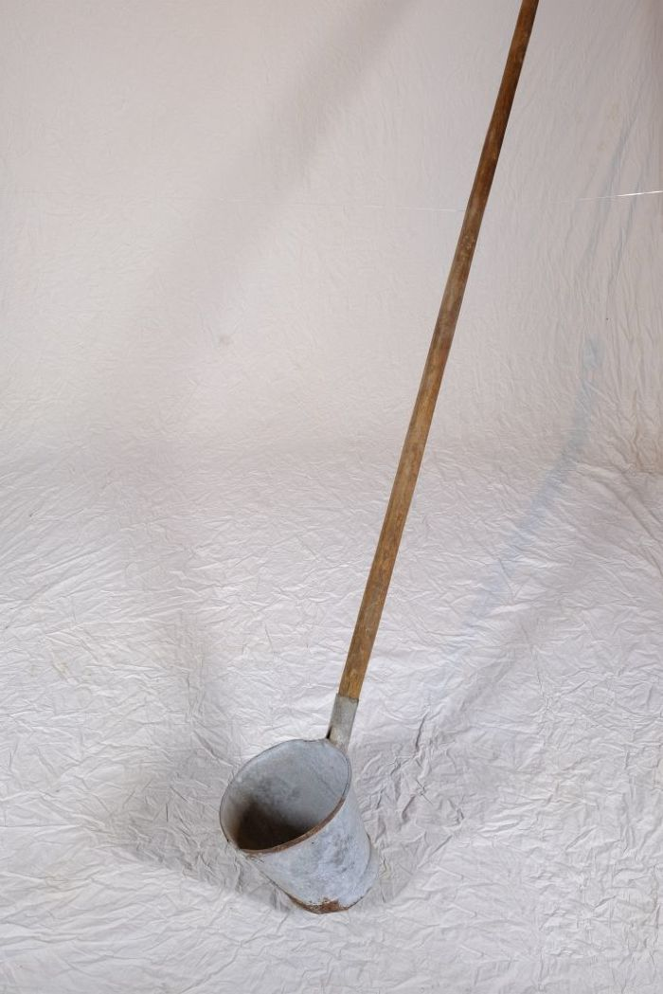
Image | Object | Description | Date
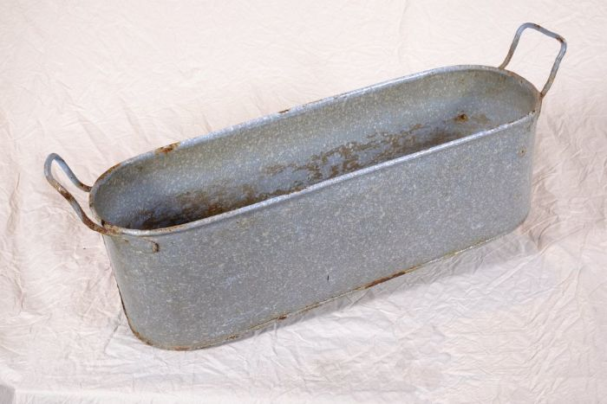 | Wanne (A1125) | Zink fand durch seine Rostbeständigkeit in zahlreichen Haushaltsbereichen Verwendung. Besonders Wannen aus Zink waren sehr verbreitet. Es gab sie in vielen unterschiedlichen Größen. Sie wurden nicht nur zum Waschen, sondern auch im Haushalt und im Stall für vielfältige Zwecke eingesetzt.
 | Stielfass (A1212) | Ein Stielfass wurde beim Bierbrauen verwendet. Das bäuerliche Brauen für den Eigenverbrauch war bis zum ersten Weltkrieg weit verbreitet. Dabei wurden Wasser und geschrotete Gerste (Malz) zur Maische verkocht. Diese wurde durch ein Sieb in einen tiefer stehenden Bottich gefiltert. Die dabei entstandene Würze wurde anschließend mit dem Stielfass herausgeschöpft und in der Braupfanne unter Zugabe von Hopfen zum Sud verkocht. Dieser wurde erneut mit dem Stielfass durch ein feineres Sieb geschöpft und schließlich unter Zugabe von Hefe vergoren.
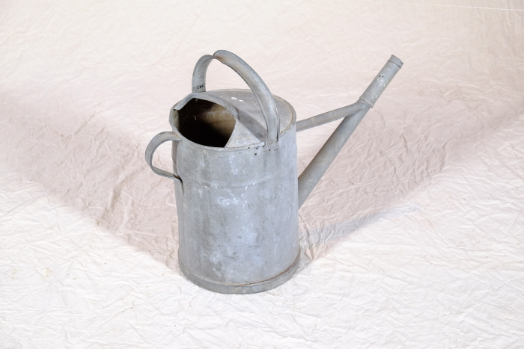 | Gärtnergießkanne 13 Liter (A1267) | Eine Gießkanne aus Aluminium mit der Prägung "13".
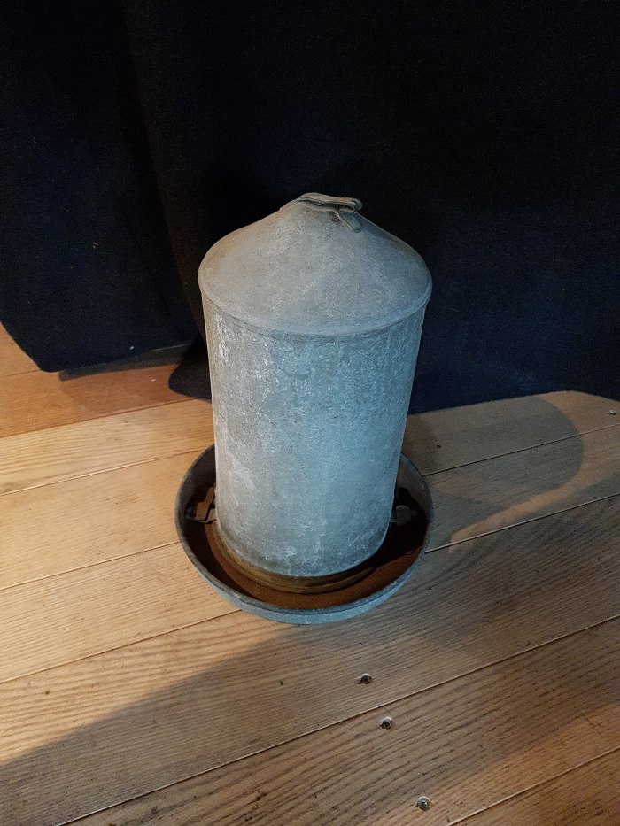
 | Geflügeltränke (G1072)

